상품제안서
PP 원형파도부채 | 상품코드: F26684

 |  |  |  |  |  |  | 02-412-0044 | www.easy1.co.kr
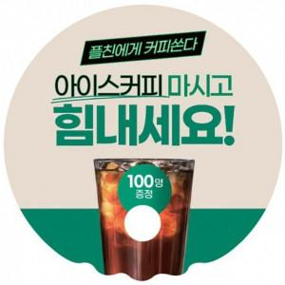

【상세/제작정보】 | <p><span style="font-size: 14pt;"><b>** 배송비 한박스 1000개 / 5000원 별도</b></span></p>

【인쇄/포장옵션】 | 풀칼라, PP 원형파도부채 / 포장불가능

【공급단가】 | 수량 | 1,000~ | 2,000~ | 3,000~ | 5,000~ | 10,000~
*VAT별도 | 단가 | 180원 | 170원 | 170원 | 160원 | 160원

【상품 URL】 | https://dev.easy1.co.kr:443/src/goods_detail.php?gdno=26684

